Sheet1
割草机发货申请 | 角色 |  | 根据部分来区分能看到业务类型 |  | 申请人 |  | 申请人 | 申请人 | 财务 | 财务 | 财务
序号 | 申请人 | 申请日期 | 申请部门 | 申请单号 | 发货类型 |  | 发货地 | 目的地 | 发货主体 | 中转主体 | 收货主体
1 | 丹凤 | 默认 | 默认 |  | KOL/红人样机 |  | 工厂-国内-乐动电子 | 海外仓-C端仓库 | 乐动电子 | 香港萌果 | 德国安思博
 | 阿龙 |  |  |  | 订单备货（C端平台备货） |  | 工厂-国内-乐智 | 海外仓-B端仓库 | 乐智 | 新加坡安思博 | 香港萌果
 | mark |  |  |  | 销售订单 |  | 工厂-越南-博硕 | 海外仓-自营仓 | 越南博硕 |  | 新加坡安思博
 | 子骞 |  |  |  | 研发领料 |  | 海外仓-C端仓库 | 客户地址（C端个人客户） | 德国安思博
 | 玉良 |  |  |  | 售后备货 |  | 海外仓-B端仓库 | 客户地址（B端企业客户） | 香港萌果
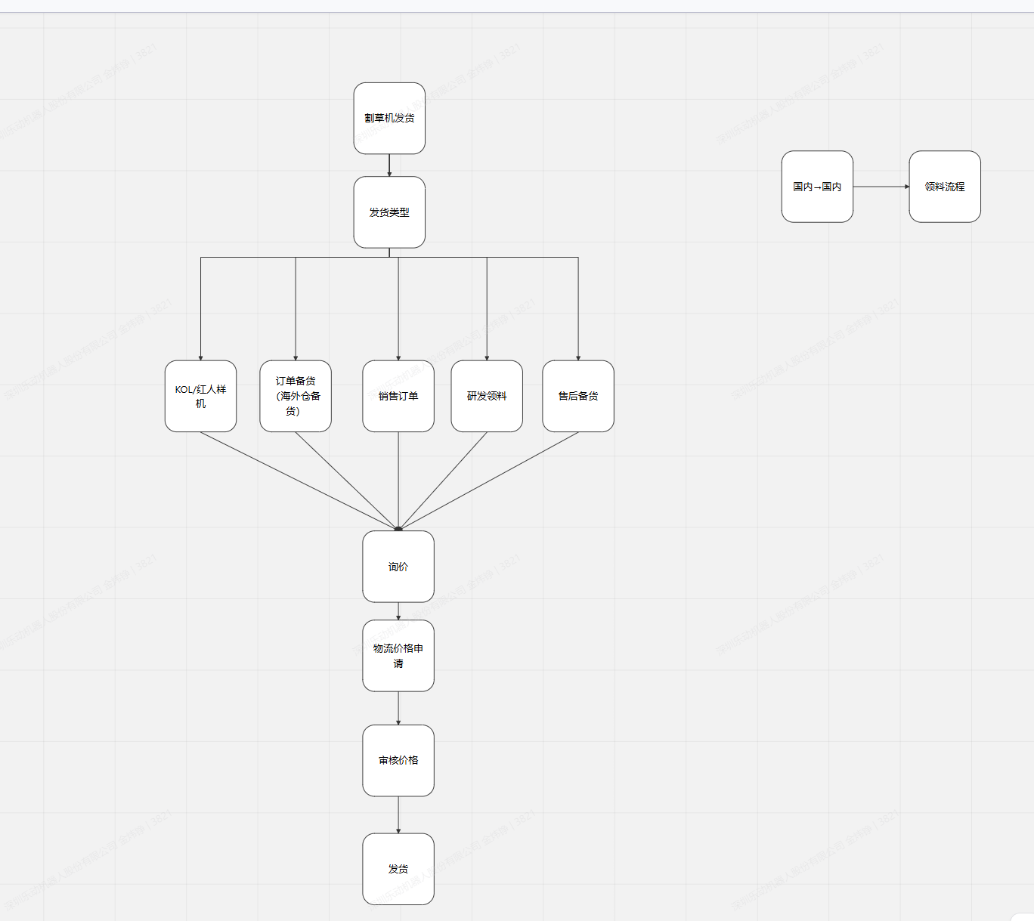
 | 邓瑶 |  |  |  | 订单备货（B端备货） |  | 海外仓-自营仓 | 海外仓-维修仓 | 新加坡安思博
 | mark |  |  |  | 客户送样

序号 | 1 | 序号 | 2 | 序号 | 3 | 序号 | 4 | 序号 | 5 | 序号 | 6 | 序号 | 7
业务 | 红人/KOL | 业务 | 订单备货（C端平台备货） | 业务 | 销售订单 | 业务 | 研发领料 | 业务 | 售后备货 | 业务 | 订单备货（B端备货） | 业务 | 客户送样
举例人员 | 吴丹凤 | 举例人员 | 谢阿龙/诗媚 | 举例人员 | mark（B端销售） | 举例人员 | 子骞 | 举例人员 | 玉良 | 举例人员 | 邓瑶 | 举例人员 | mark（B端销售）
部门 | ANTHBOT营销中心-营销部-用户运营部 ANTHBOT营销中心-营销部-品牌视觉部 ANTHBOT营销中心-营销部-品牌营销部 ANTHBOT营销中心-营销部-产品营销部 | 部门 | 深圳乐动机器人股份有限公司-ANTHBOT营销中心-销售与服务部-线上业务部 深圳乐动机器人股份有限公司-ANTHBOT营销中心-营销部-品牌商城部 | 部门 | 深圳乐动机器人股份有限公司-ANTHBOT营销中心-销售与服务部-渠道业务部- | 部门 | 王子骞(深圳乐动机器人股份有限公司-割草机器人产品线-产品部 | 产品经理) | 部门 | 袁玉良(深圳乐动机器人股份有限公司-ANTHBOT营销中心-销售与服务部-客户服务部-线下服务管理组 | 备件运营专员) | 部门 | 邓瑶(深圳乐动机器人股份有限公司-ANTHBOT营销中心-销售与服务部-销售管理部-订单交付组 | 订单管理员) | 部门 | 深圳乐动机器人股份有限公司-ANTHBOT营销中心-销售与服务部-渠道业务部-
发货类型 | KOL/红人样机 | 发货类型 | 订单备货（C端平台备货） | 发货类型 | 销售订单 | 发货类型 | 研发领料 | 发货类型 | 研发领料 | 发货类型 | 订单备货（B端备货） | 发货类型 | 客户送样
发货地 | 工厂-国内-乐动电子 工厂-国内-乐智 工厂-越南-博硕 海外仓-C端仓库 海外仓-B端仓库 海外仓-自营仓 | 发货地 | 工厂-国内-乐动电子 工厂-国内-乐智 工厂-越南-博硕 海外仓-C端仓库 海外仓-自营仓 | 发货地 | 工厂-国内-乐动电子 工厂-国内-乐智 工厂-越南-博硕 海外仓-B端仓库 海外仓-自营仓 | 发货地 | 工厂-国内-乐动电子 工厂-国内-乐智 工厂-越南-博硕 | 发货地 | 工厂-国内-乐动电子 工厂-国内-乐智 工厂-越南-博硕 | 发货地 | 工厂-国内-乐动电子 工厂-国内-乐智 工厂-越南-博硕 | 发货地 | 工厂-国内-乐动电子 工厂-国内-乐智 工厂-越南-博硕 海外仓-B端仓库 海外仓-自营仓
目的地 | 客户地址（C端个人客户） | 目的地 | 海外仓-C端仓库 | 目的地 | 客户地址（B端企业客户） | 目的地 | 客户地址（C端个人客户） | 目的地 | 海外仓-维修仓 | 目的地 | 海外仓-B端仓库 海外仓-自营仓 | 目的地 | 客户地址（B端企业客户）

发货明细字段 |  | 删除 |  | 新增字段 | 调整字段，拆分
发货需求总数 | 产品ERP料号 | 规格型号 | 海关申报单价 | 包装（长宽高，毛重 | 出口报关资料 | 出货SN文件 | 箱唛发货指引附件上传
 |  |  |  |  | 行程四个栏位（1 合同 2 发票 3 装箱清单 4 报关单）

